3
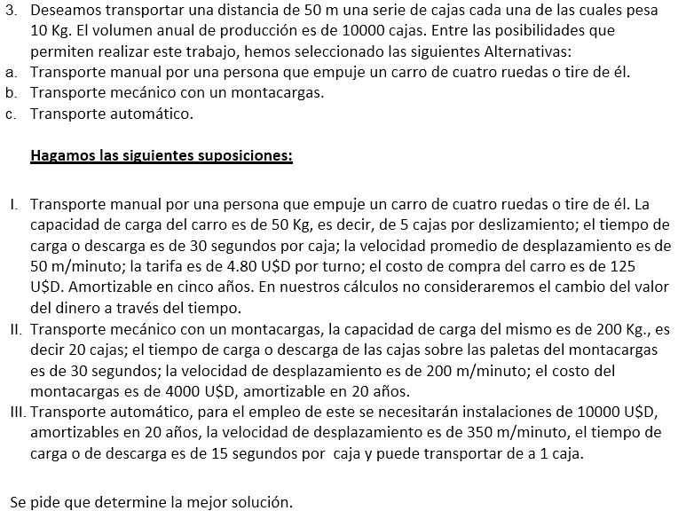

Distancia [m] | 50
Peso / caja [kg] | 10
Cajas/Año [Un.] | 10000
Valores anualizados
Distancia anual [m] = | depende de la cantidad de cajas a transportar por viaje.
Peso anual [kg] = | 100000
Hr de trabajo anual / H. = | 1920

Opción A < 5 Años
CTA1 = inv inicial + Costo MO anual * Años
CTA1 = 125 + 1120X
Opción A > 5 Años
CTA2 = (inv inicial*2 + Costo MO anual * 5) + Costo MO anual * (Años-5)
CTA2 = (125*2 + 1120*5) + (1120*(X-5))
Opción A > 10 Años
CTA2 = (inv inicial*3 + Costo MO anual * 10) + + Costo MO anual * (Años-10)
CTA2 = (125*3 + 1120*10) + (1120*(X-10))
Opción A > 15 Años
CTA2 = (inv inicial*4 + Costo MO anual * 15) + + Costo MO anual * (Años-15)
CTA2 = (125*4 + 1120*15) + (1120*(X-10)
 | Opción A : Costo transporte carro manual | Opción B : Costo transporte montacarga | Opción C : Costo transporte automático
Capacidad [cj] | 5 | 20 | 1
Capacidad [Kg] | 50 | 200 | 10
Tiempo de carga [min] | 2.5 | 10 | 0.250
Tiempo de descarga [min] | 2.5 | 10 | 0.250
Velocidad [m/min] | 50 | 200 | 350
Min/viaje [min] = | 1 | 0.25 | 0.143
$/Hr [USD] | 4.8 | 4.8 | 4.8
Compra carro/Transp [USD] | 125 | 4000 | 10000
Amortización [años] | 5 | 20 | 20
Opción B < 20 Años
CTA1 = inv inicial + Costo MO anual * Años
CTA1 = 4000 + 820X
Amortización anual [$/año] | 25 | 200 | 500

Opción C < 20 Años
CTA1 = inv inicial
CTA1 = 10000
Viajes requeridos / año= | 2000 | 500 | 10000
Min requeridos /viaje= | 7 | 20.50 | 0.79
Horas requeridas /viaje= | 0.12 | 0.34 | 0.01
Horas anuales en viajes= | 233.33 | 170.83 | 130.95
Costo anual en MO= | 1120.00 | 820.00 | 0.00

Costos totales
Año | CTA A | CTA B | CTA C
1 | 1245.00 | 4820 | 10000.00
2 | 2365.00 | 5640 | 10000.00
3 | 3485.00 | 6460 | 10000.00
4 | 4605.00 | 7280 | 10000.00
5 | 5725.00 | 8100 | 10000.00
6 | 6970.00 | 8920 | 10000.00
7 | 8090.00 | 9740 | 10000.00
8 | 9210.00 | 10560 | 10000.00
9 | 10330.00 | 11380 | 10000.00
10 | 11450.00 | 12200 | 10000.00
11 | 12695.00 | 13020 | 10000.00
12 | 13815.00 | 13840 | 10000.00
13 | 14935.00 | 14660 | 10000.00
14 | 16055.00 | 15480 | 10000.00
15 | 17175.00 | 16300 | 10000.00
16 | 18420.00 | 17120 | 10000.00
17 | 19540.00 | 17940 | 10000.00
18 | 20660.00 | 18760 | 10000.00
19 | 21780.00 | 19580 | 10000.00
20 | 22900.00 | 20400 | 10000.00

